12. COMUNAEMPLEADO
Municipio | No. | Nombre Comuna | Barrios | Municipio | No. | Nombre Comuna | Barrios
Bucaramanga | 0 | SIN COMUNA | NO APLICA | Floridablanca | 0 | SIN COMUNA | NO APLICA
Bucaramanga | 1 | Norte | Barrios: El Rosal, Colorados, Café Madrid, Las Hamacas, Altos del Kennedy, Kennedy, Balcones del Kennedy, Las Olas, Villa Rosa (sectores I, II y III), Omagá (sectores I y II), Minuto de Dios, Tejar Norte (sectores I y II), Miramar, Miradores del Kennedy, El Pablón (Villa Lina, La Torre, Villa Patricia, Sector Don Juan, Pablón Alto y Bajo). Asentamientos: Barrio Nuevo, Divino Niño, 13 de Junio, Altos del Progreso, María Paz. Urbanizaciones: Colseguros Norte, Rosa Alta. | Floridablanca | 1 | Florida - Casco Antiguo
Bucaramanga | 2 | Nororiental | Barrios: Los Angeles, Villa Helena I y II, José María Córdoba, Esperanza I, II y III, Lizcano I y II, Regadero Norte, San Cristóbal, La Juventud, Transición I, II, III, IV y V, La Independencia, Villa Mercedes, Bosque Norte. Asentamientos: Mesetas del Santuario, Villa María, Mirador, Primaveral, Olitas, Olas II. | Floridablanca | 2 | Cañaveral - Versalles | 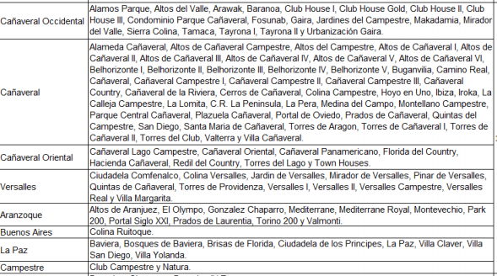
Bucaramanga | 3 | San Francisco | Barrios: Norte Bajo, San Rafael, El Cinal, Chapinero, Comuneros, La Universidad, Mutualidad, Modelo, San Francisco, Alarcón. Asentamientos: Puerto Rico. Otros: UIS
Bucaramanga | 4 | Occidental | Barrios: Gaitán, Granadas, Nariño, Girardot, La Feria, Nápoles, Pío Xll, 23 de Junio, Santander, Don Bosco, 12 de Octubre, La Gloria. Asentamientos: Camilo Torres, Zarabanda, Granjas de Palonegro Norte, Granjas de Palonegro Sur, Navas. Otros: Zona Industrial (Río de Oro).
Bucaramanga | 5 | García Rovira | Barrios: Quinta Estrella, Alfonso López, La Joya, Chorreras de Don Juan, Campohermoso, La Estrella, Primero de Mayo. Asentamientos: Carlos Pizarro, Rincón de la Paz, 5 de Enero, José Antonio Galán, Pantano I, II, III. Urbanizaciones: La Palma, La Esmeralda, Villa Romero. | Floridablanca | 3 | Bucarica - Caracolí
Bucaramanga | 6 | La Concordia | Barrios: La Concordia, San Miguel, Candiles, Aeropuerto Gómez Niño, Ricaurte, La Ceiba, La Salle, La Victoria. | Floridablanca | 4 | Caldas - El reposo
Bucaramanga | 7 | La Cidadela | Barrio: Ciudadela Real de Minas. Urbanizaciones: Macaregua, Ciudad Bolívar, Los Almendros, Plazuela Real, Los Naranjos, Plaza Mayor, Plazuela Real.
Bucaramanga | 8 | Sur Occidente | Barrios: San Gerardo, Antiguo Colombia, Los Canelos, Bucaramanga, Cordoncillo I y II, Pablo VI, 20 de Julio, Africa, Juan XXIII, Los Laureles. Asentamientos: El Fonce, Manzana 10 del barrio Bucaramanga. Urbanización: La Hoyada.
Bucaramanga | 9 | La Pedregosa | Barrios: Quebrada la Iglesia, Antonia Santos Sur, San Pedro Claver, San Martín, Nueva Granada, La Pedregosa, La Libertad, Diamante I, Villa Inés, Asturias, Las Casitas. Asentamiento: Los Guayacanes. Urbanizaciones: Torres de Alejandría, Urbanización el Sol I y II. | Floridablanca | 5 | Bosque - Molinos
Bucaramanga | 10 | Provenza | Barrios: Diamante II, San Luis, Provenza, El Cristal, Fontana, Granjas de Provenza. Urbanización: Neptuno.
Bucaramanga | 11 | Sur | Barrios: Ciudad Venecia, Villa Alicia, El Rocío, Toledo Plata, Dangond, Manuela Beltrán I y II, Igzabelar, Santa María, Los Robles, Granjas de Julio Rincón, Jardines de Coaviconsa, El Candado, Malpaso, El Porvenir, Las Delicias. Urbanización: Condado de Gibraltar. | Floridablanca | 6 | Lagos - Bellavista
Bucaramanga | 12 | Cabecera del Llano | Barrios: Cabecera del Llano, Sotomayor, Antiguo Campestre, Bolarquí, Mercedes, Puerta del Sol, Conucos, El Jardín, Pan de Azúcar, Los Cedros, Terrazas, La Floresta. | Floridablanca | 7 | Villabel - Santana
Bucaramanga | 13 | Oriental | Barrios: Los Pinos, San Alonso, Galán, La Aurora, Las Américas, El Prado, Mejoras Públicas, Antonia Santos, Bolívar, Alvarez. Otros: Estadio, Batallón. | Floridablanca | 8 | La cumbre - El Carmen | 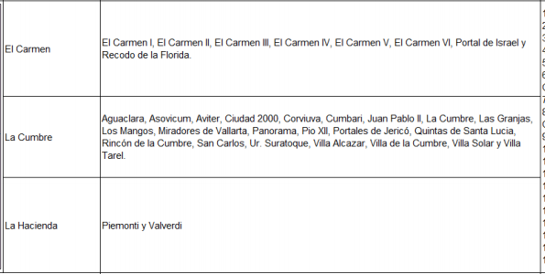
Bucaramanga | 14 | Morrorico | Barrios: Vegas de Morrorico, El Diviso, Morrorico, Albania, Miraflores, Buenos Aires, Limoncito, Los Sauces.
Bucaramanga | 15 | Centro | Barrios: Centro, García Rovira.
Bucaramanga | 16 | Lagos del Cacique | Barrios: Lagos del Cacique, El Tejar, San Expedito. Urbanizaciones: Santa Barbara, Quinta del Cacique, Palmeras del Cacique, Altos del Cacique, Altos del Lago. Otros: UDES.
Bucaramanga | 17 | Mutis | Barrios: Mutis, Balconcitos, Monterredondo, Héroes, Estoraques I y II, Prados del Mutis. Urbanizaciones: Prados del Mutis.

